상품제안서
메쉬골드쿠션 극세사밍크담요 | 상품코드: S24568

 |  |  |  |  |  |  | 02-713-8555 | www.synergygift.co.kr
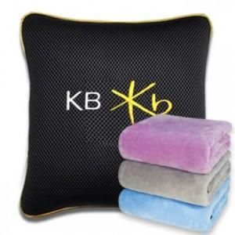

【상세/제작정보】

【인쇄/포장옵션】 | 자수 / OPP(비닐)

【공급단가】 | 수량 | 100~ | 300~ | 500~ | 1,000~ | 3,000~
*VAT별도 | 단가 | 15,250원 | 14,690원 | 14,120원 | 13,560원 | 13,220원

【상품 URL】 | https://www.synergygift.co.kr:443/src/goods_detail.php?gdno=24568

